P1-Full_de_dades
 | Pràctica 1 |  | Noms: | Jan Accensi i Cristian Prado

Anàlisi de circuits lineals DC

A. Circuit lineal de resistències amb font DC
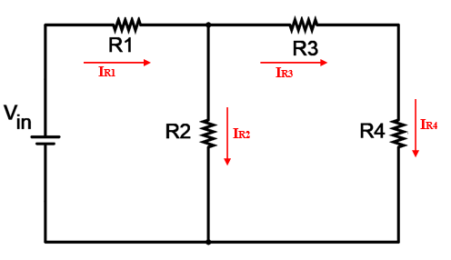

Valors mesurats |  |  |  |  | 0,4 punts
R1 (kW) | R2 (kW) | R3 (kW) | R4 (kW)
3.28 | 5.05 | 5.05 | 8.13

Valors mesurats |  |  |  |  | 1,6 punts
DVR1 (V) | DVR2 (V) | DVR3 (V) | DVR4 (V)
1.656 | 1.83 | 0.767 | 1.235

Valors mesurats |  |  |  |  | 1,6 punts
IR1 (mA) | IR2 (mA) | IR3 (mA) | IR4 (mA)
505 | 365 | 139 | 139

Llei d'Ohm (marqueu amb una X l'opció correcta) |  |  |  |  | 0,4 punts
I = DV/R | R = DV·I | I = DV·R | R = I/DV
X

Llei de les malles (marqueu amb una X l'opció correcta) |  |  |  |  | 0,5 punts
Vin = R1·IR1 + R3·IR3 + R4·IR4 |  |  |  | X
Vin - R1·IR1 - R3·IR3 = 0
Vin = R1·IR1 + R2·IR2 + R4·IR4
Vin = R1·IR1 + R2·IR2 + R3·IR3 + R4·IR4

Llei dels nusos (marqueu amb una X l'opció correcta) |  |  |  |  | 0,5 punts
IR1 - IR2 - IR3 - IR4 = 0
IR1 - IR3 = 0
IR1 - IR3 - IR4 = 0
IR2 - IR1 + IR4 = 0 |  | X

B. Circuits divisor de tensió i de corrent

Entre aquests dos esquemes escolliu el correcte per tal d’obtenir un divisor de tensió. Marqueu amb una X la vostra elecció.
a) |  |  |  |  | 0,5 punts
b) | X

Valors de les resistències que permeten obtenir la tensió de sortida més alta possible.
R1 (kW) | R2 (kW) | R3 (kW) |  |  | 1,5 punts
3.28 | 5.05 | 8.13

Valors de tensió mesurats
Vin (V) | Vout (V) |  |  |  | 0.5 punts
2.5 | 1.217

Valors de corrent mesurats
IR1 (mA) | IR2 (mA) | IR3 (mA) |  |  | 1,5 punts
380 | 140 | 149

Comprovació de la llei del divisor de corrent |  |  |  |  | 1 punts

Escriviu la formula del divisor de corrent adaptada al vostre circuit: |  |  |  |  | I = IR2 + (R2/R3) · IR2 = ((R2+R3)/R3)·IR2 =( (5,05 kΩ + 8,13 kΩ) / 8,13 kΩ ) · 240 µA= 390 µA

Verifiqueu númericament que es compleix amb els valors mesurats: |  |  |  |  | IR1 = 390 µA (diferència de 10 µA)

